B2. Mô hình logic
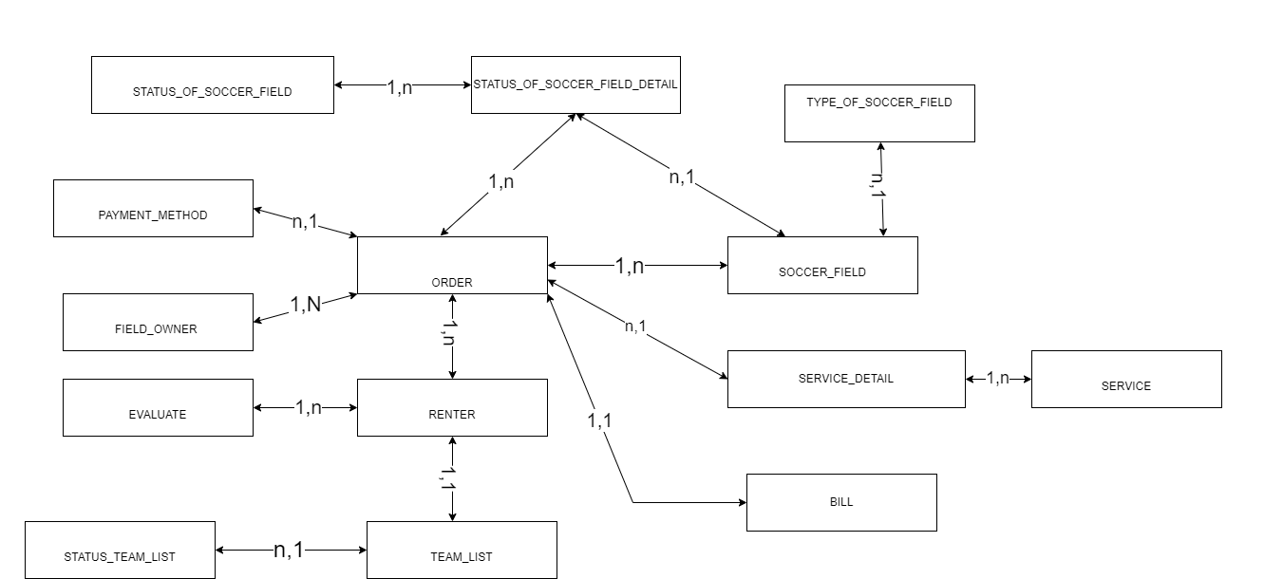
 | Xác định các đối tượng cần lưu trữ Xác định các thuộc tính, thông tin của từng đối tượng

 | T01 | T02 | T03 | T04 | T05 | T06 | T07 | T08 | T10 | T11 | T12
 | FIELD_OWNER | RENTER | SOCCER_FIELD | ORDER | STATUS_OF_SOCCER_FIELD | STATUS_OF_SOCCER_FIELD_DETAIL | TEAM_LIST | STATUS_TEAM_LIST | BILL | SERVICE_DETAIL | SERVICE | PAYMENT_METHOD | TYPE_OF_SOCCER_FIELD
 | ID | ID | ID | ID | ID | ID | ID | ID | ID | ID | ID | ID | ID
 | NAME | NAME | NAME | DATE | DESC | STATUS_OF_SOCCER_FIELD_ID | NAME | DESC | ORDER_ID | SERVICE_ID | SERVICE_NAME | NAME | DESC
 | ADDRESS | PHONE | ADDRESS | TIME_BEGIN |  | SOCCER_FIELD_ID |  |  | CREATE_AT | ORDER_ID | SERVICE_CHARGE
 | PHONE | TEAM_LIST_ID | TYPE_OF_SOCCER_FIELD_ID | DURATION |  |  | STATUS_TEAM_LIST_ID |  | TOTAL_OF_MONEY
 |  |  | PRICE | RENTER_ID
 |  |  |  | PAYMENT_METHOD_ID
 |  |  |  | FIELD_OWNER_ID

B1. Mô hình quan niệm | 1. Xác định lại các tập thực thể
 | 2. Xác định lại các thuộc tính của mỗi tập thực thể
 |  | Lưu ý: Thuộc tính >> đơn trị, đa trị, kết hợp, dẫn xuất >> single value
B2. Mô hình logic ERD | 3. Xác định khóa của mỗi tập thực thể
 | 4. Xác định mối quan hệ giữa các tập thực thể |  |  |  |  | --> Khóa ngoại, ràng buộc
 |  | Lưu ý: 11, 1n, n1, nn

